Đai thang
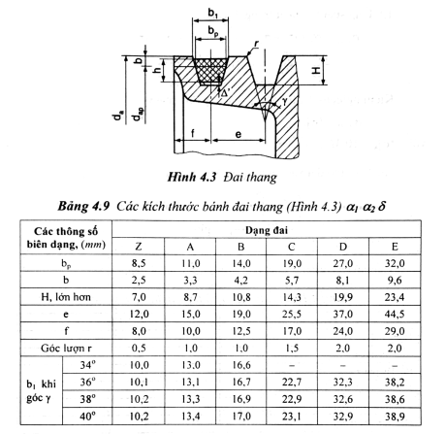
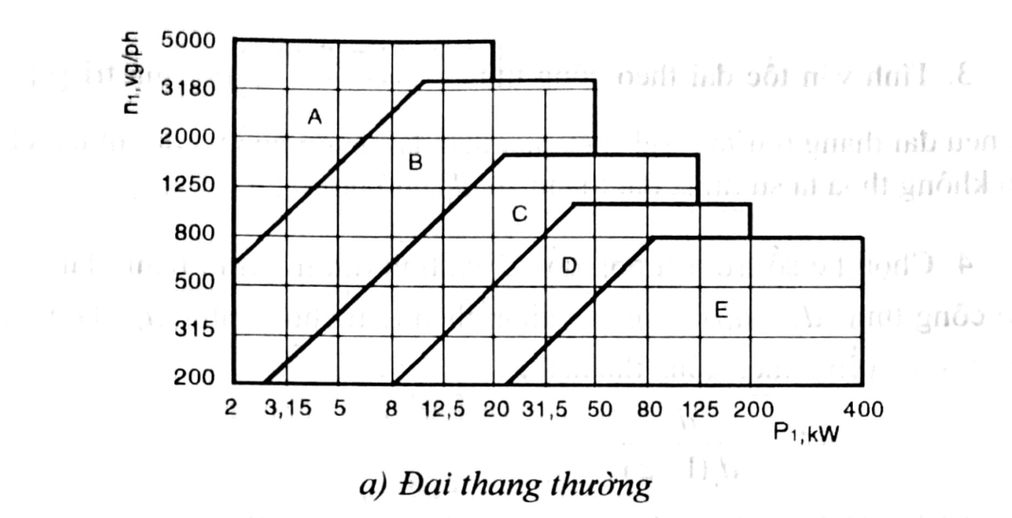
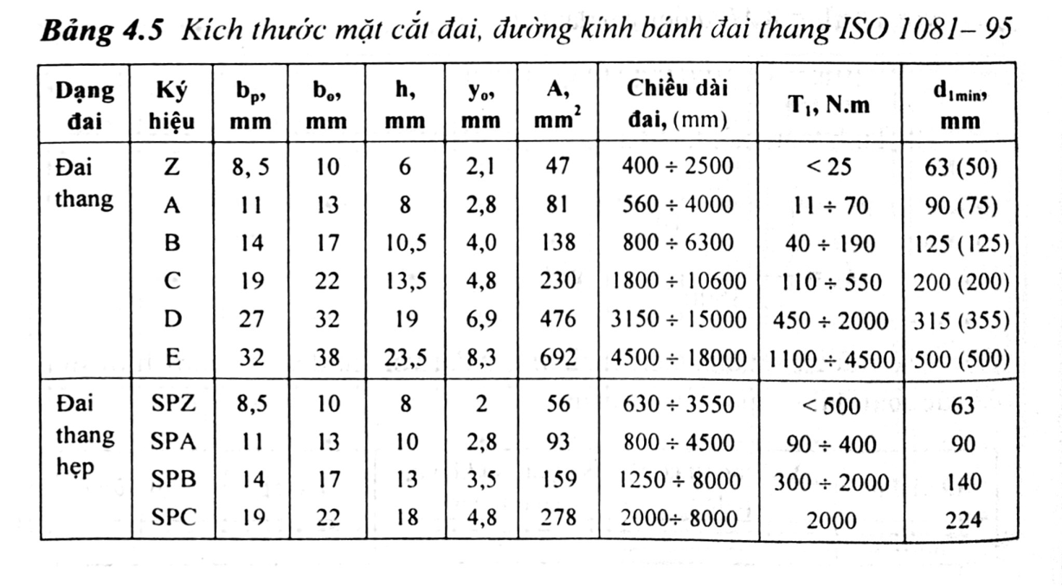
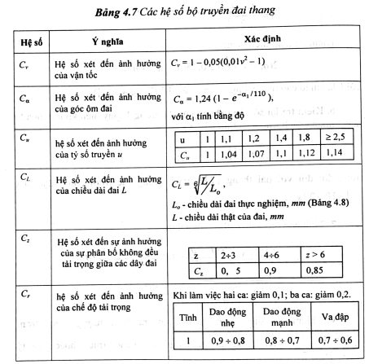
Thống số đầu vào |  | Hệ số | Tính toán các hệ số ảnh hưởng đến bộ truyền đai
P1 | 6.211 | Cv | 1.0266553013
n1 | 725 | Ca | 0.94741676075
u đai | 2 | Cu | 1.12
 |  | CL | 0.96420803842
d min | 125 | Cz | 1
d1 sơ bộ | 150 | Cr | 0.6
d1 tiêu chuẩn | 180 | P0 | 3.3
hệ số trượt | 0.02 | z sơ bộ | 2.9863578751
vận tốc đai v | 6.8329640216 | z tiêu chuẩn | 3
d2 sơ bộ | 352.8
d2 tiêu chuẩn | 355
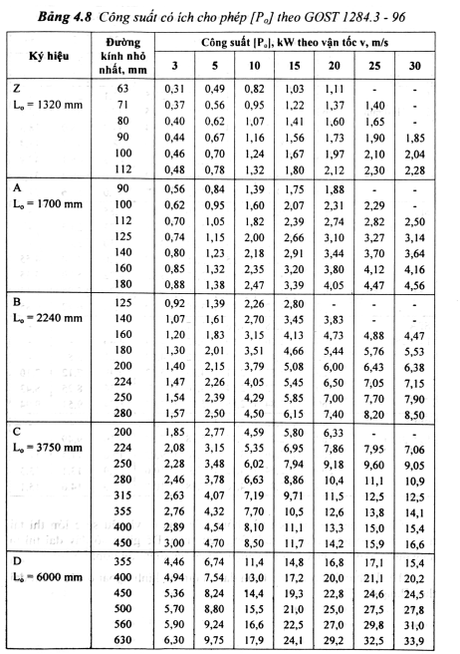
u mới | 2.0124716553
chênh lệch tỉ số truyền (%) | 0.62358276644
check var | iu dimemay
khoảng cách trục a sơ bộ | 426
Chiều dài L sơ bộ | 1710.3484527
Chọn L tiêu chuẩn | 1800
tính lại a theo L | 471.69632685
số vòng chạy i | 3.7960911231E-05
check var số vòng chạy | oke
góc ôm đai alpha(độ) | 158.85291991
hệ số ma sát

